DiagramaSequencial
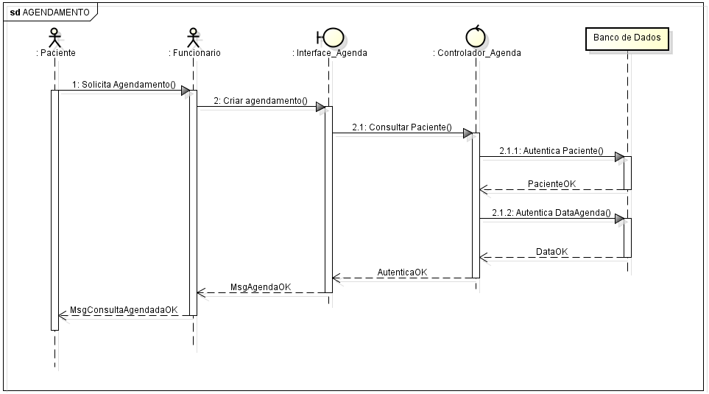
Diagrama Sequencial Agendamento

